圖表索引
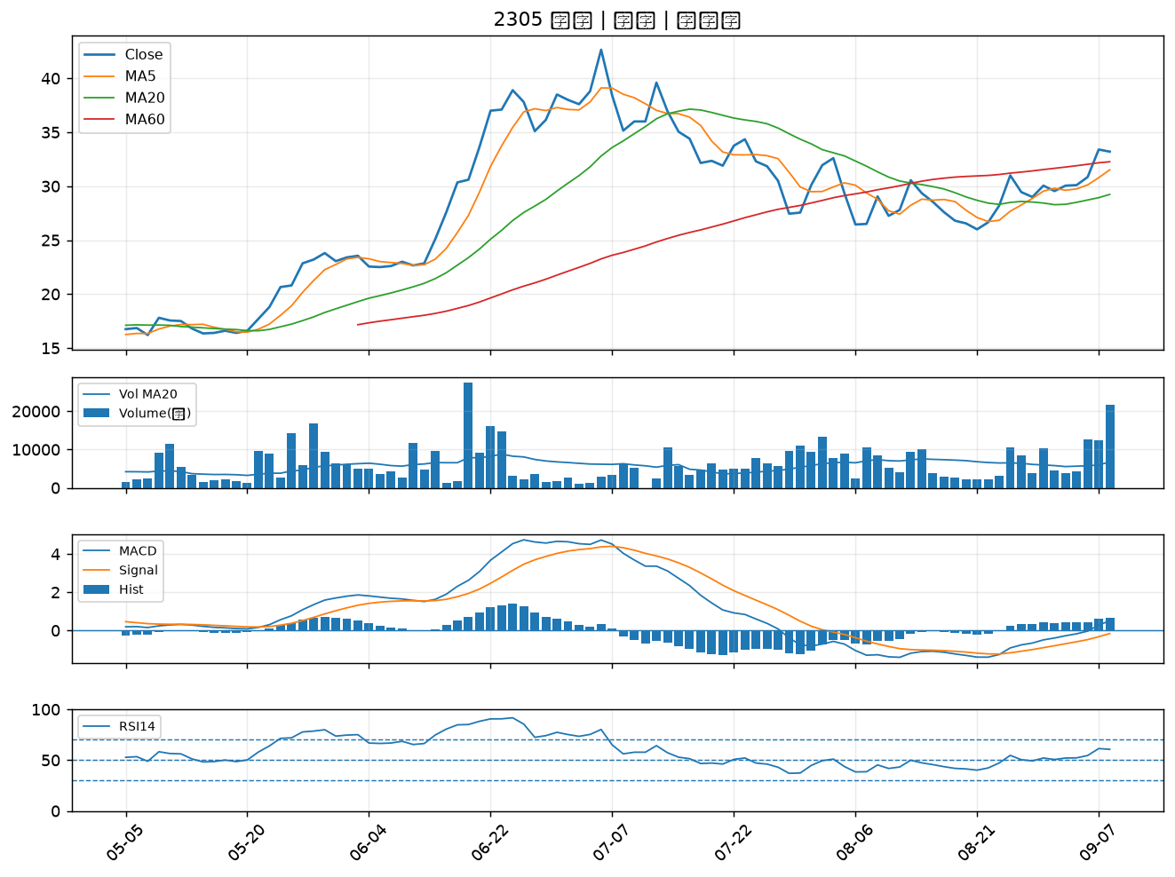
股票代號 | 股票名稱 | 市場 | 買進觀察分級 | 主力突破分數 | 圖表路徑
6179 | 亞通 | 上櫃 | A級 | 6 | output/charts/20260908/6179_亞通.png
4961 | 天鈺 | 上市 | A級 | 5 | output/charts/20260908/4961_天鈺.png
6426 | 統新 | 上市 | A級 | 5 | output/charts/20260908/6426_統新.png
2890 | 永豐金 | 上市 | A級 | 4 | output/charts/20260908/2890_永豐金.png
2330 | 台積電 | 上市 | A級 | 4 | output/charts/20260908/2330_台積電.png
6907 | 雅特力-KY | 上櫃 | A級 | 4 | output/charts/20260908/6907_雅特力-KY.png
4967 | 十銓 | 上市 | A級 | 4 | output/charts/20260908/4967_十銓.png
2409 | 友達 | 上市 | B級 | 5 | output/charts/20260908/2409_友達.png
5876 | 上海商銀 | 上市 | B級 | 5 | output/charts/20260908/5876_上海商銀.png
3055 | 蔚華科 | 上市 | B級 | 5 | output/charts/20260908/3055_蔚華科.png
6218 | 豪勉 | 上櫃 | B級 | 5 | output/charts/20260908/6218_豪勉.png
3354 | 律勝 | 上櫃 | B級 | 5 | output/charts/20260908/3354_律勝.png
1528 | 恩德 | 上市 | B級 | 5 | output/charts/20260908/1528_恩德.png
2801 | 彰銀 | 上市 | B級 | 4 | output/charts/20260908/2801_彰銀.png
6016 | 康和證 | 上櫃 | B級 | 4 | output/charts/20260908/6016_康和證.png
6015 | 宏遠證 | 上櫃 | B級 | 4 | output/charts/20260908/6015_宏遠證.png
2887 | 台新新光金 | 上市 | B級 | 4 | output/charts/20260908/2887_台新新光金.png
2880 | 華南金 | 上市 | B級 | 4 | output/charts/20260908/2880_華南金.png
5464 | 霖宏 | 上櫃 | B級 | 4 | output/charts/20260908/5464_霖宏.png
2834 | 臺企銀 | 上市 | B級 | 3 | output/charts/20260908/2834_臺企銀.png
6207 | 雷科 | 上櫃 | B級 | 3 | output/charts/20260908/6207_雷科.png
2412 | 中華電 | 上市 | B級 | 3 | output/charts/20260908/2412_中華電.png
2030 | 彰源 | 上市 | B級 | 3 | output/charts/20260908/2030_彰源.png
2838 | 聯邦銀 | 上市 | B級 | 3 | output/charts/20260908/2838_聯邦銀.png
3624 | 光頡 | 上櫃 | B級 | 3 | output/charts/20260908/3624_光頡.png
6133 | 金橋 | 上市 | B級 | 3 | output/charts/20260908/6133_金橋.png
3338 | 泰碩 | 上市 | B級 | 3 | output/charts/20260908/3338_泰碩.png
1815 | 富喬 | 上櫃 | B級 | 2 | output/charts/20260908/1815_富喬.png
8021 | 尖點 | 上市 | B級 | 2 | output/charts/20260908/8021_尖點.png
2305 | 全友 | 上市 | B級 | 2 | output/charts/20260908/2305_全友.png

6179 亞通｜A級
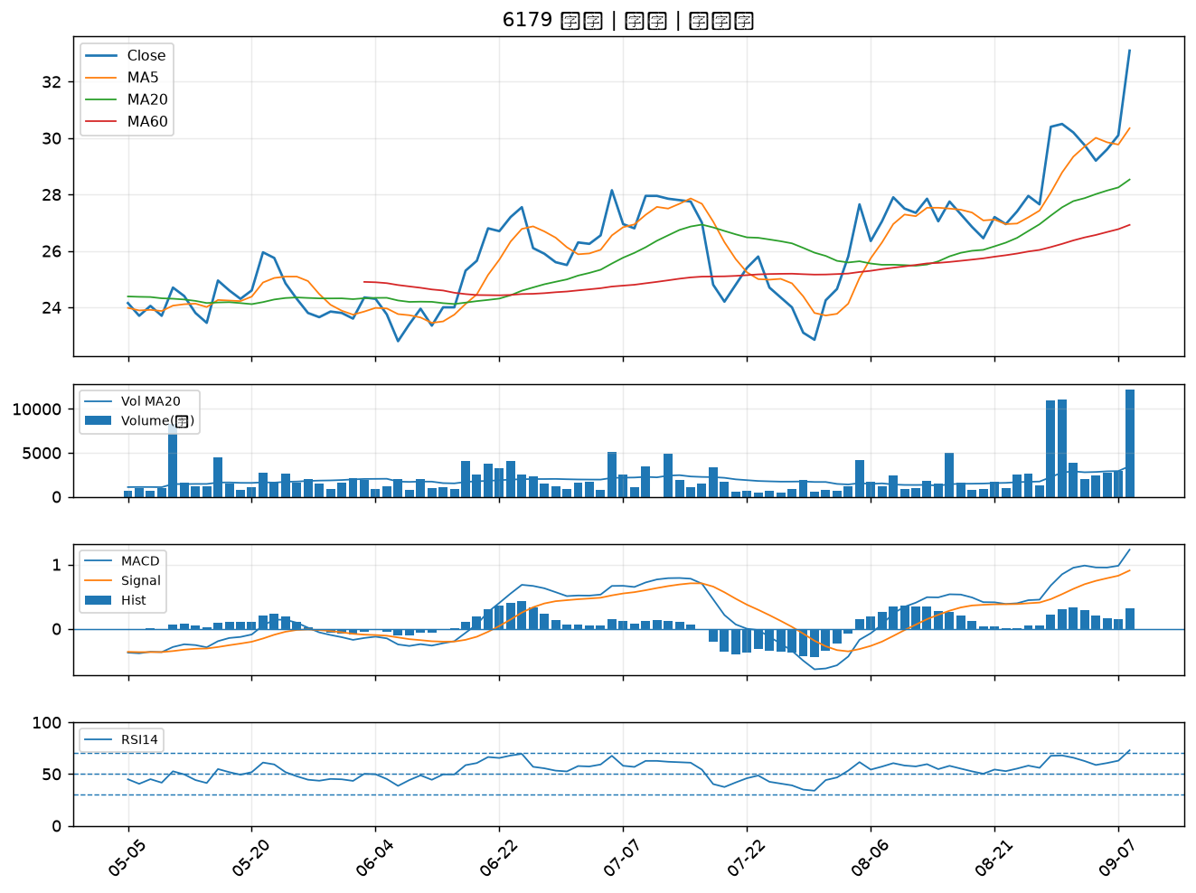

4961 天鈺｜A級
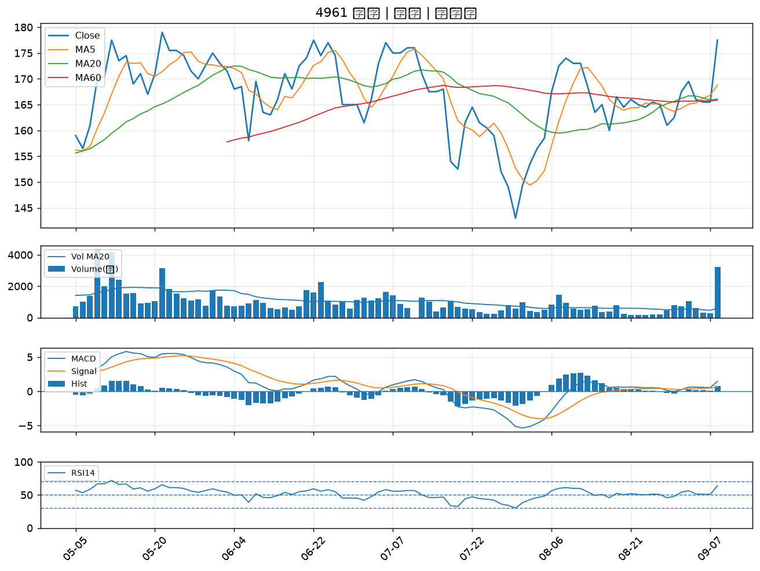

6426 統新｜A級
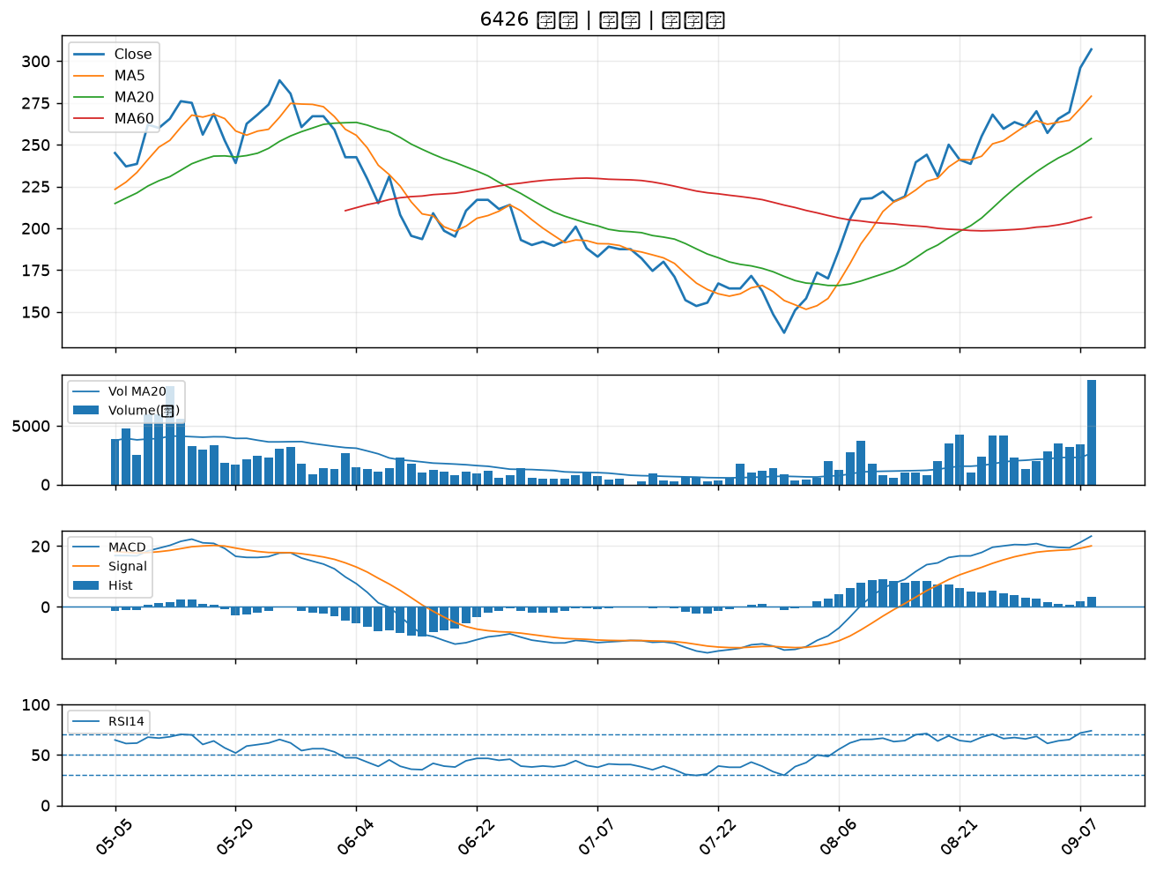

2890 永豐金｜A級
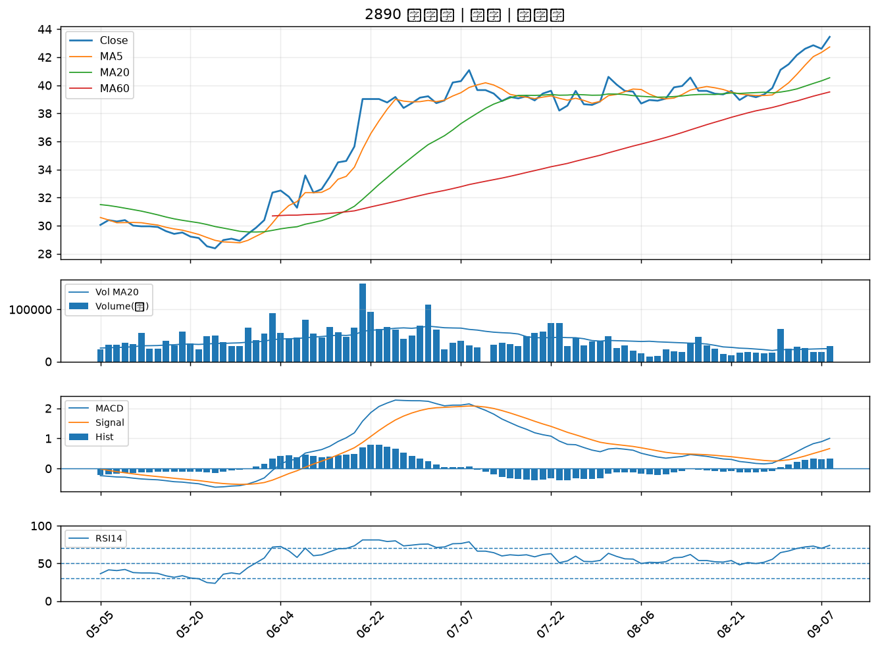

2330 台積電｜A級
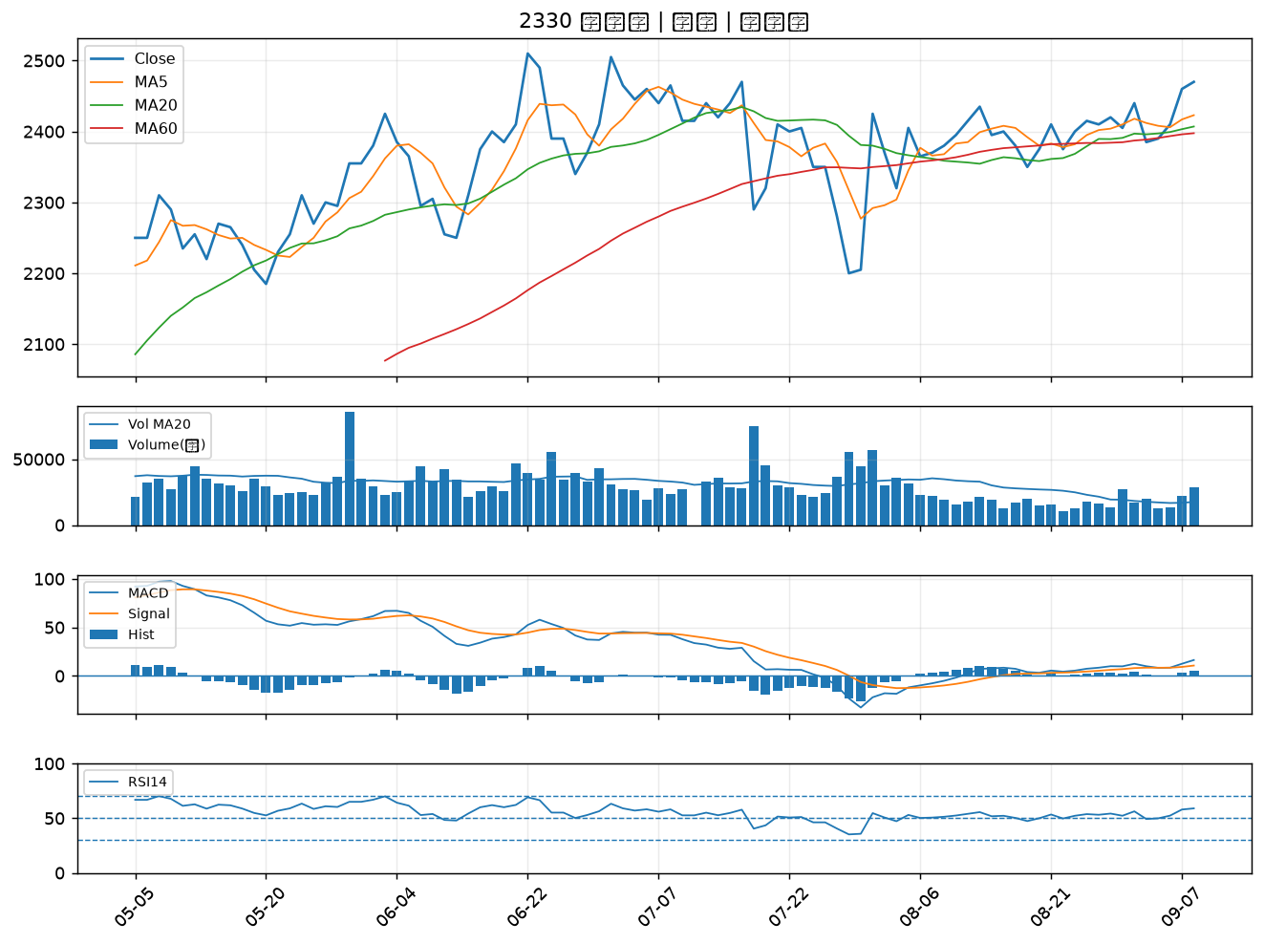

6907 雅特力-KY｜A級
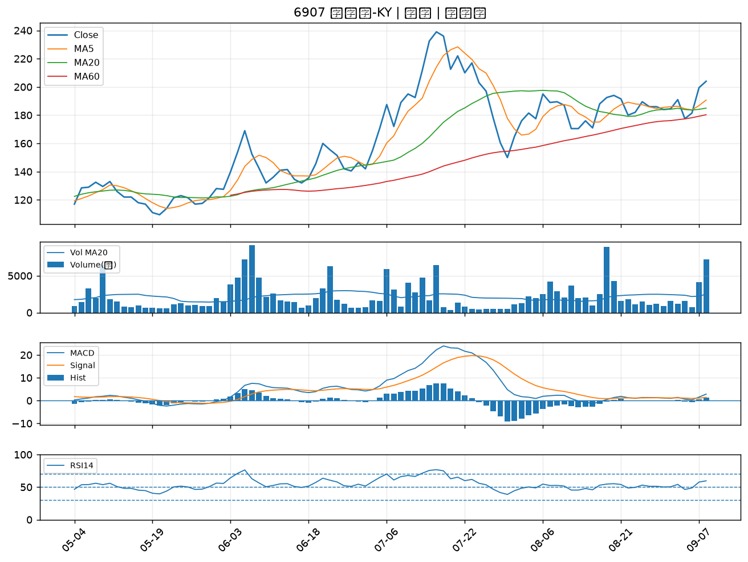

4967 十銓｜A級
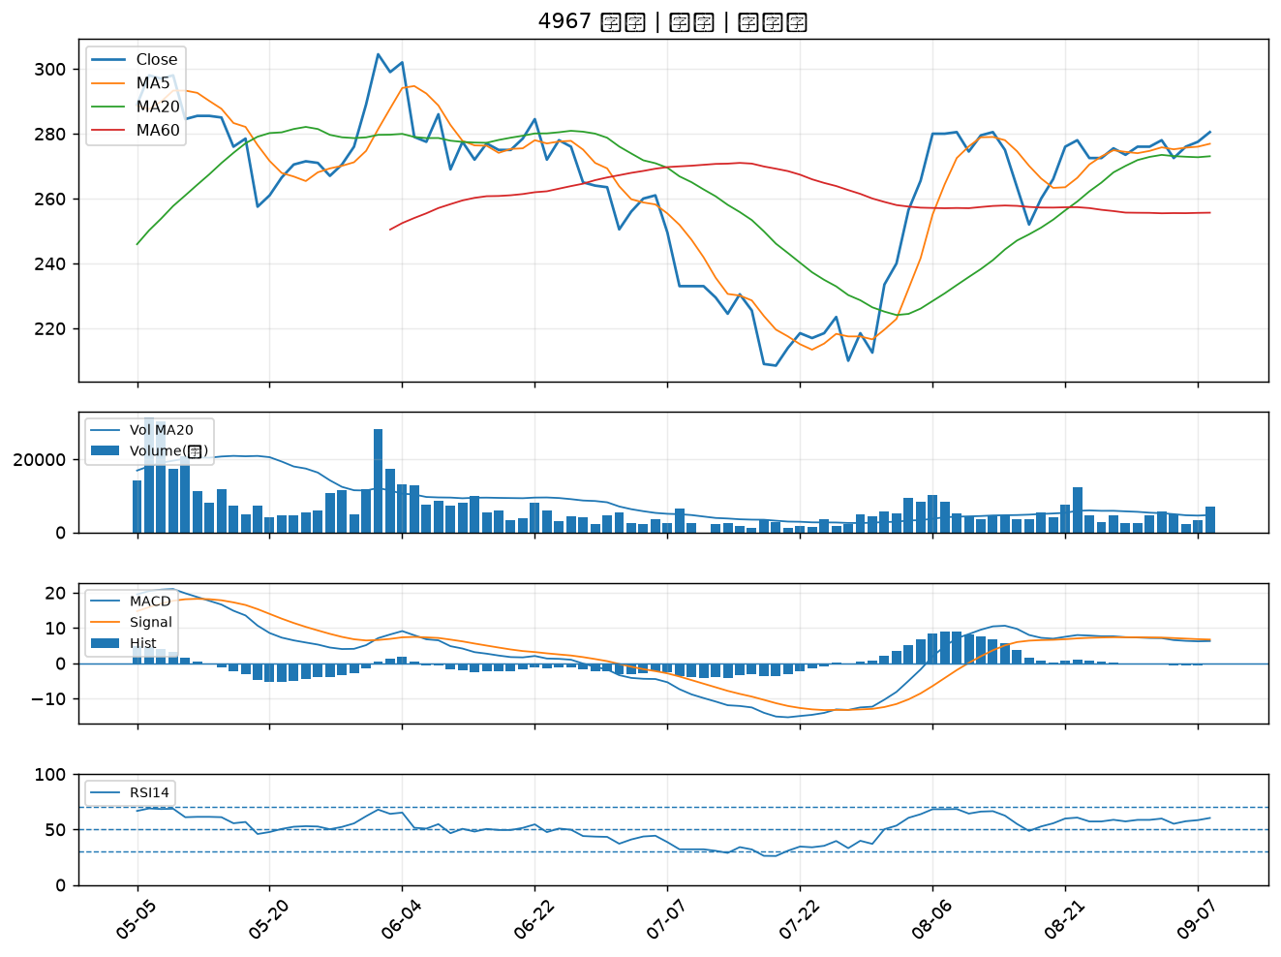

2409 友達｜B級
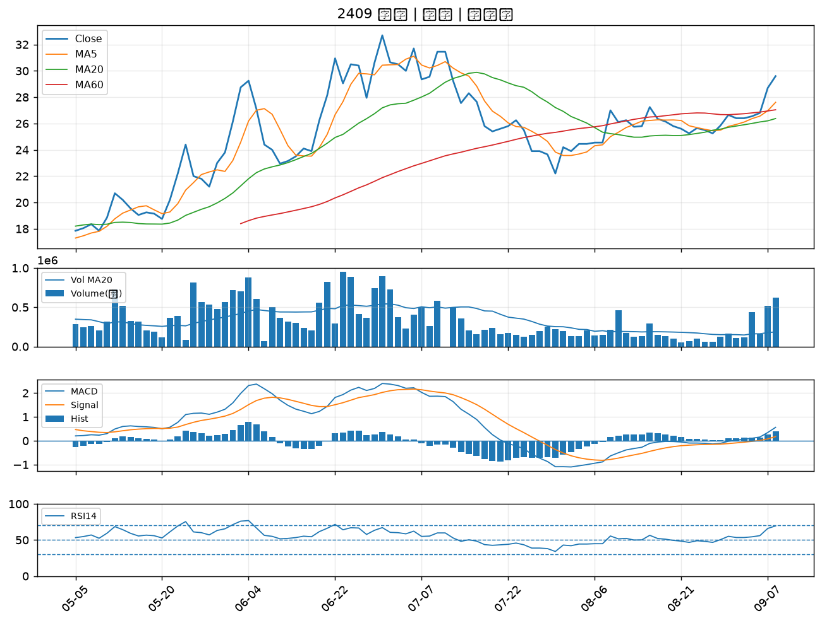

5876 上海商銀｜B級
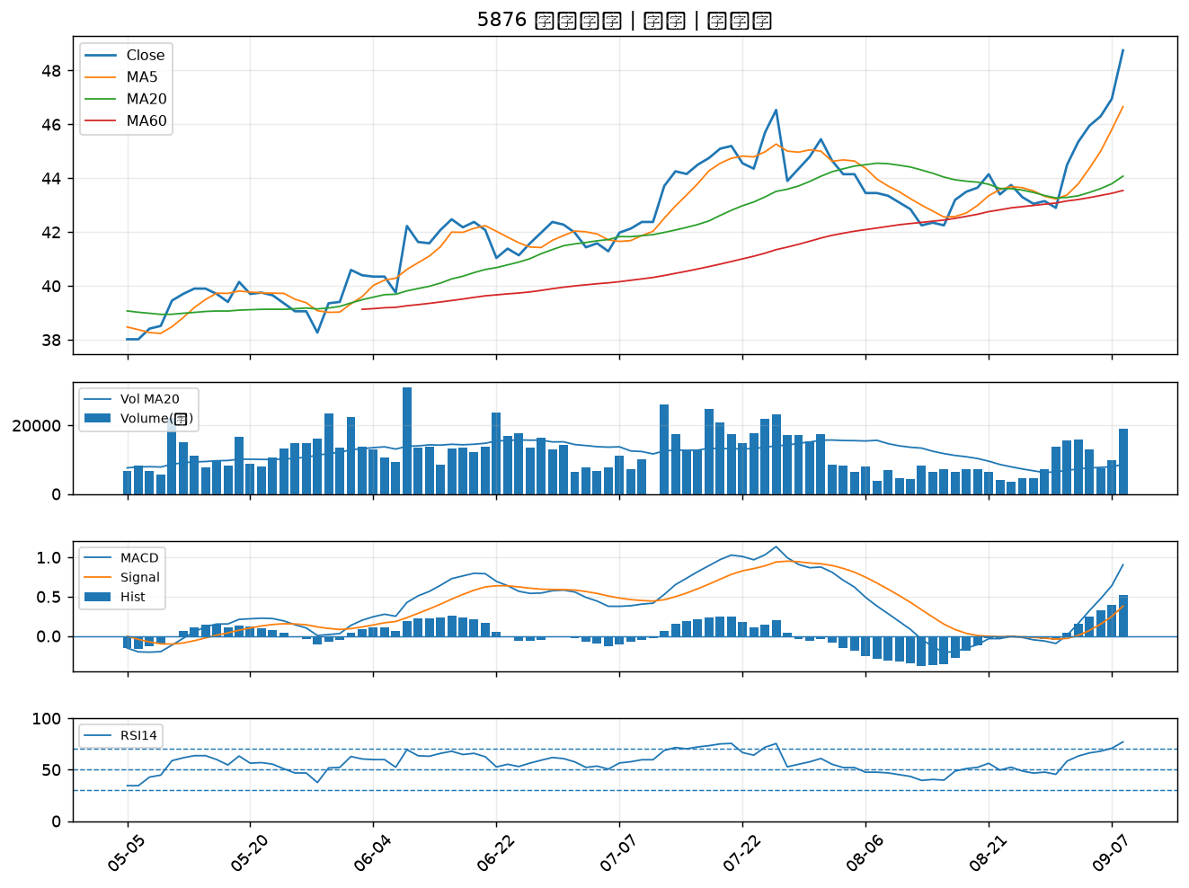

3055 蔚華科｜B級
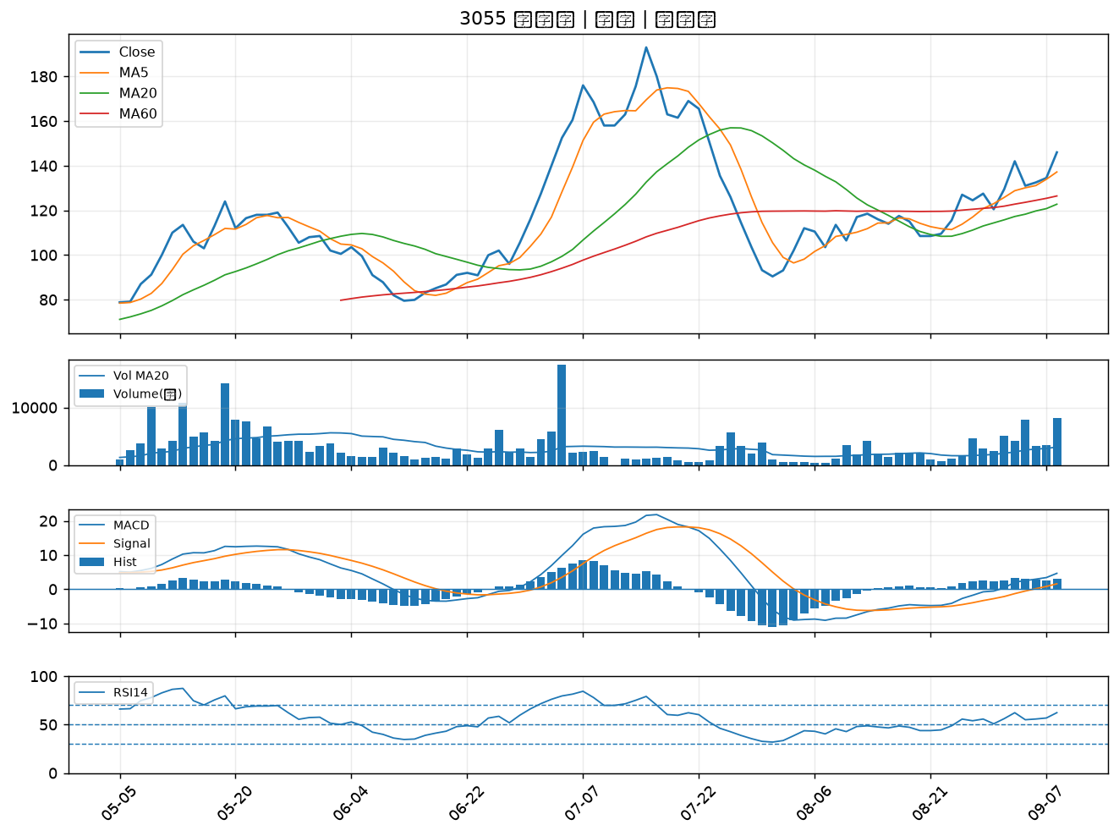

6218 豪勉｜B級
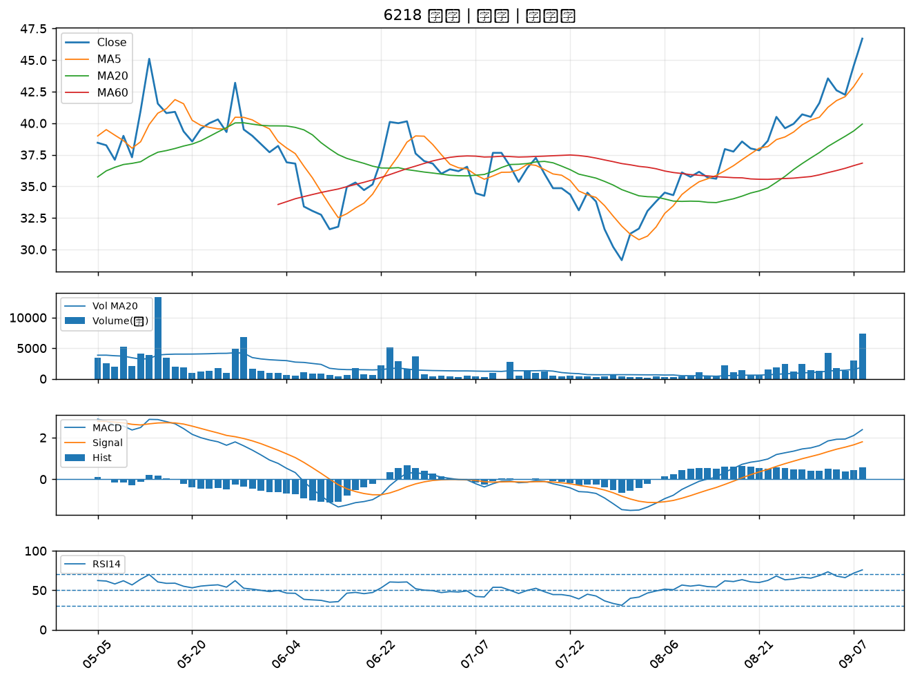

3354 律勝｜B級
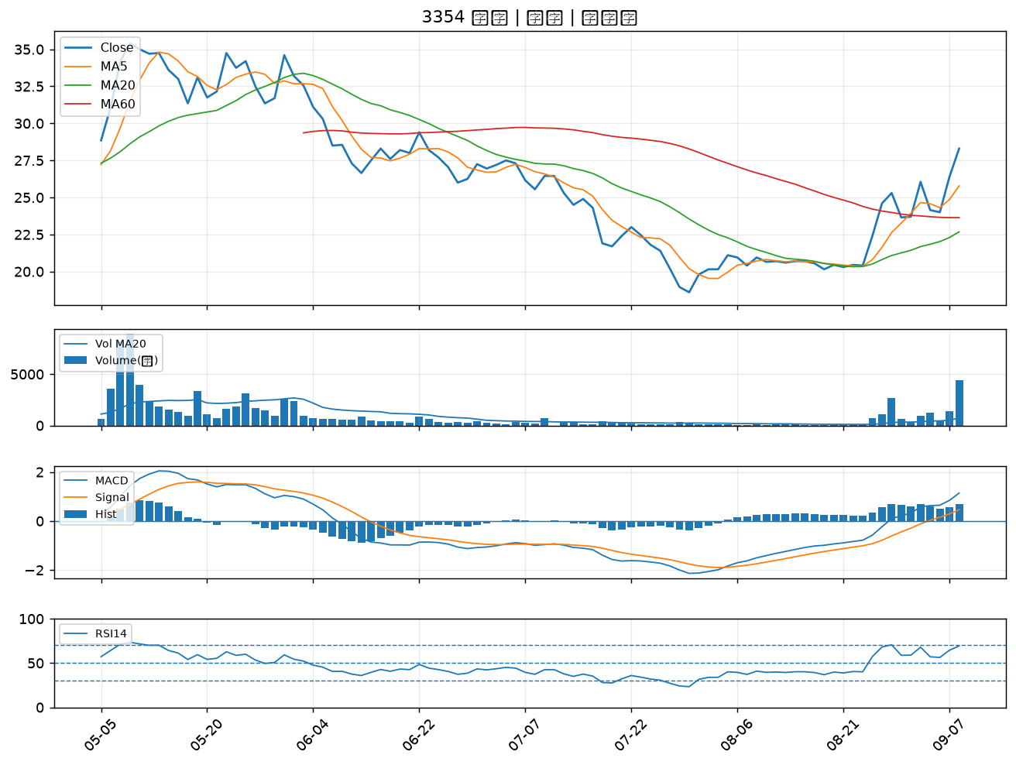

1528 恩德｜B級
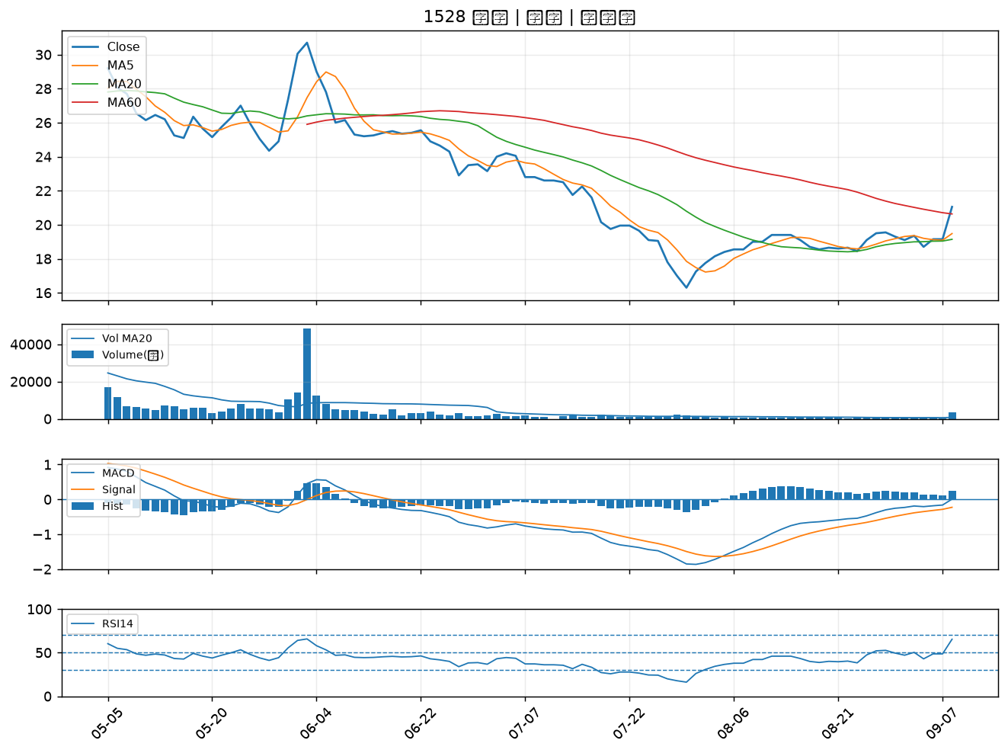

2801 彰銀｜B級
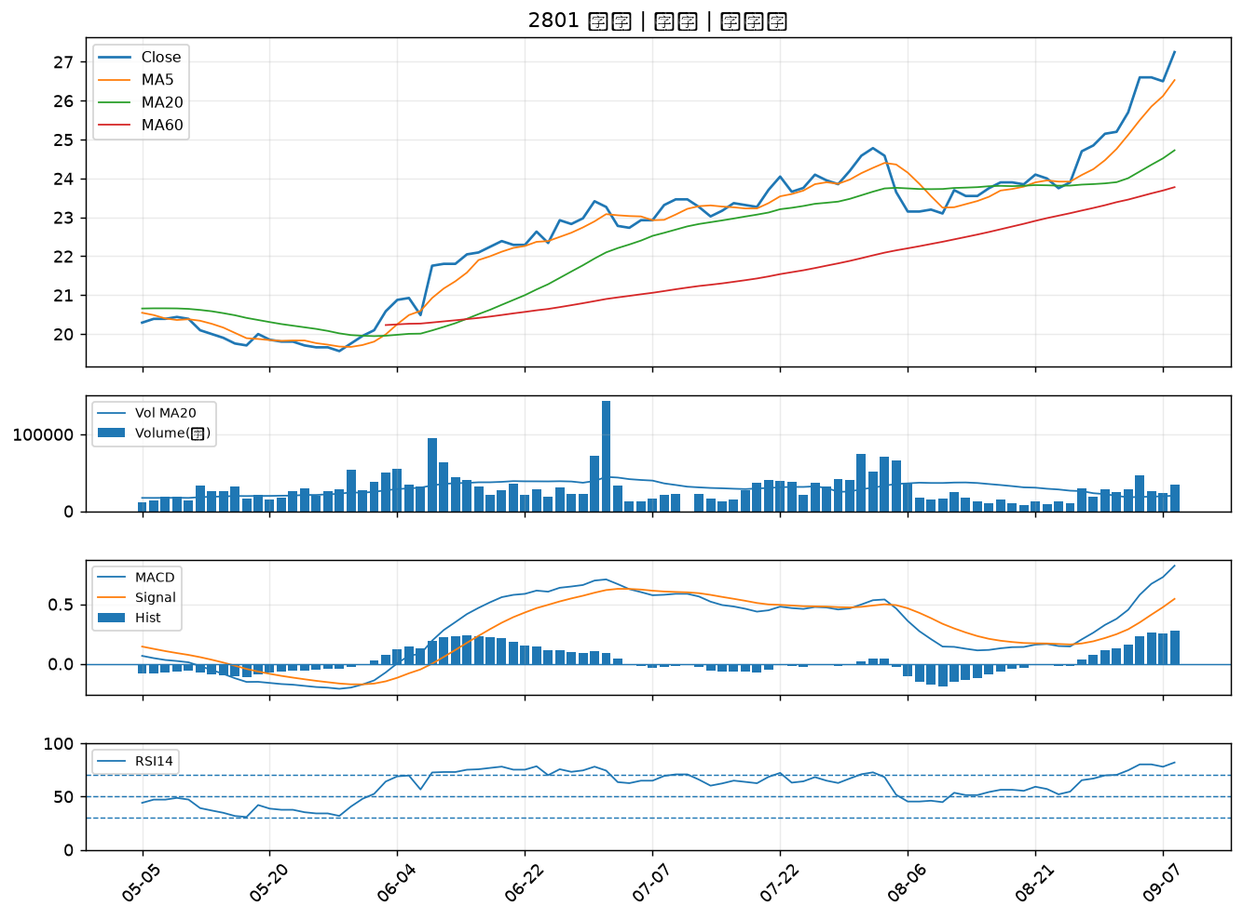

6016 康和證｜B級
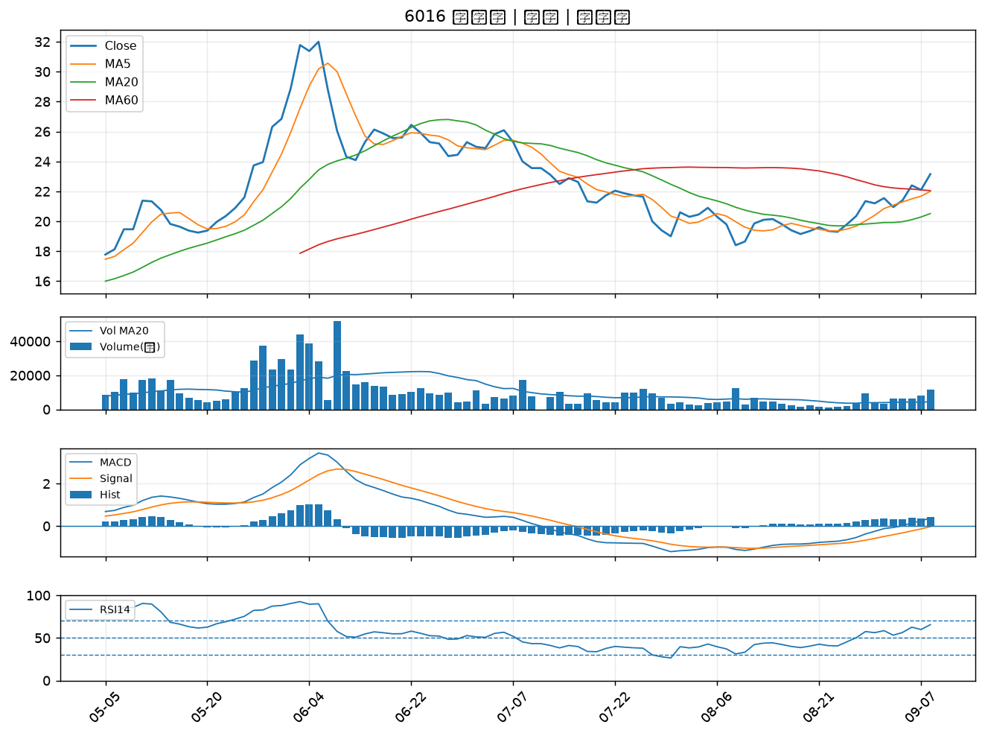

6015 宏遠證｜B級
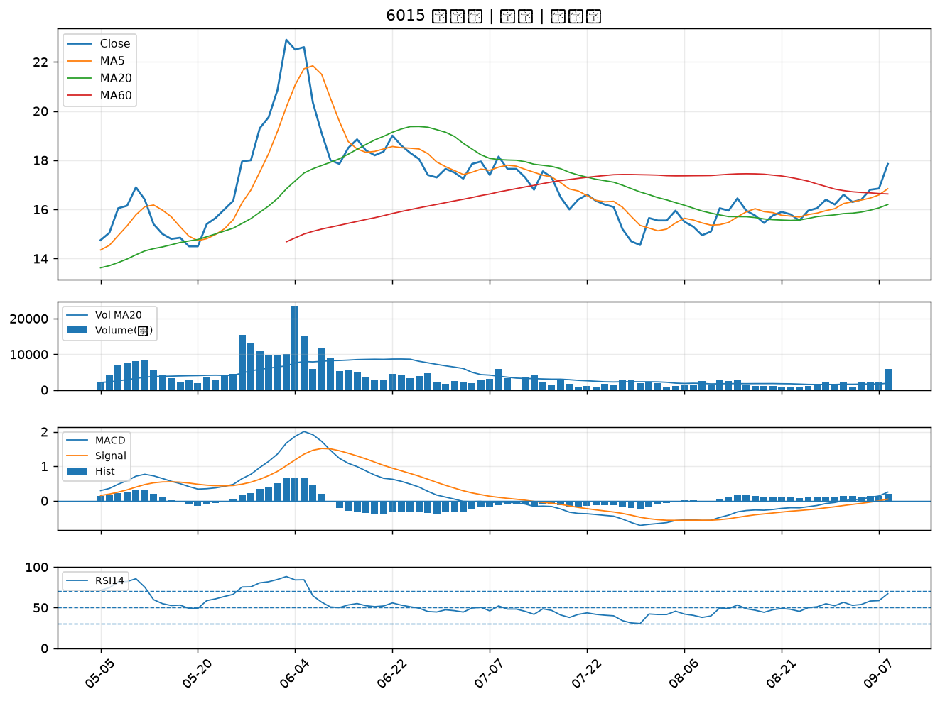

2887 台新新光金｜B級
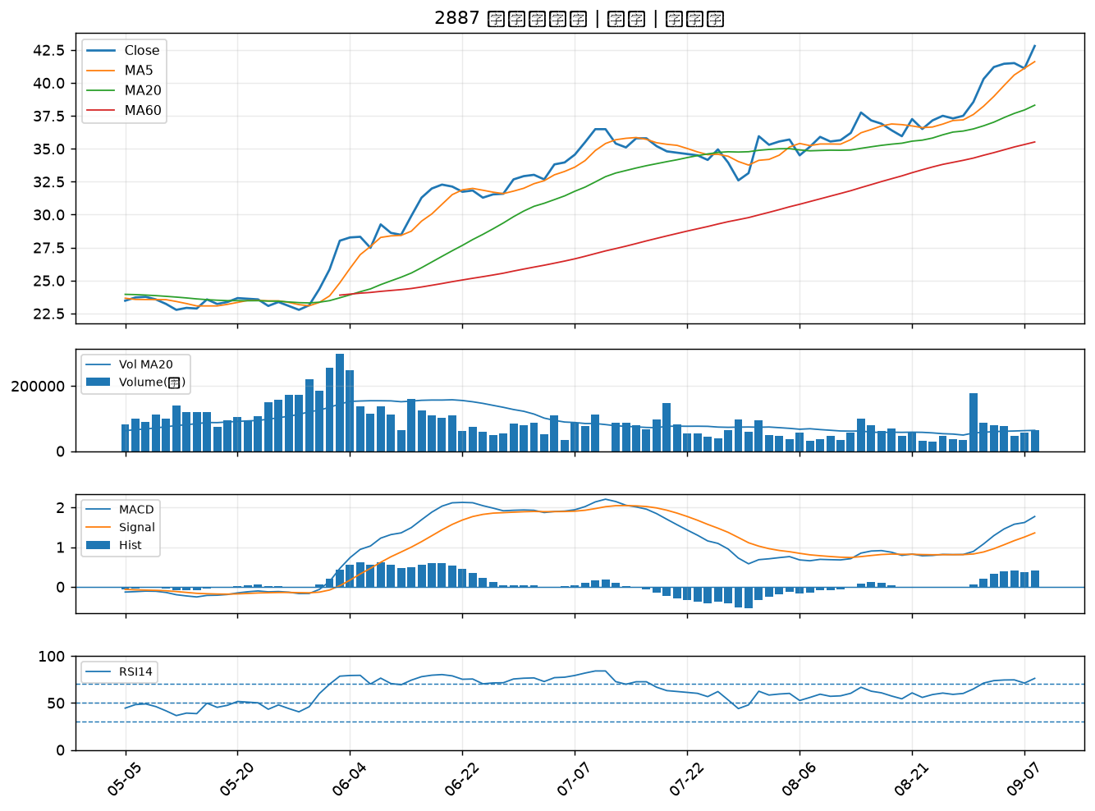

2880 華南金｜B級
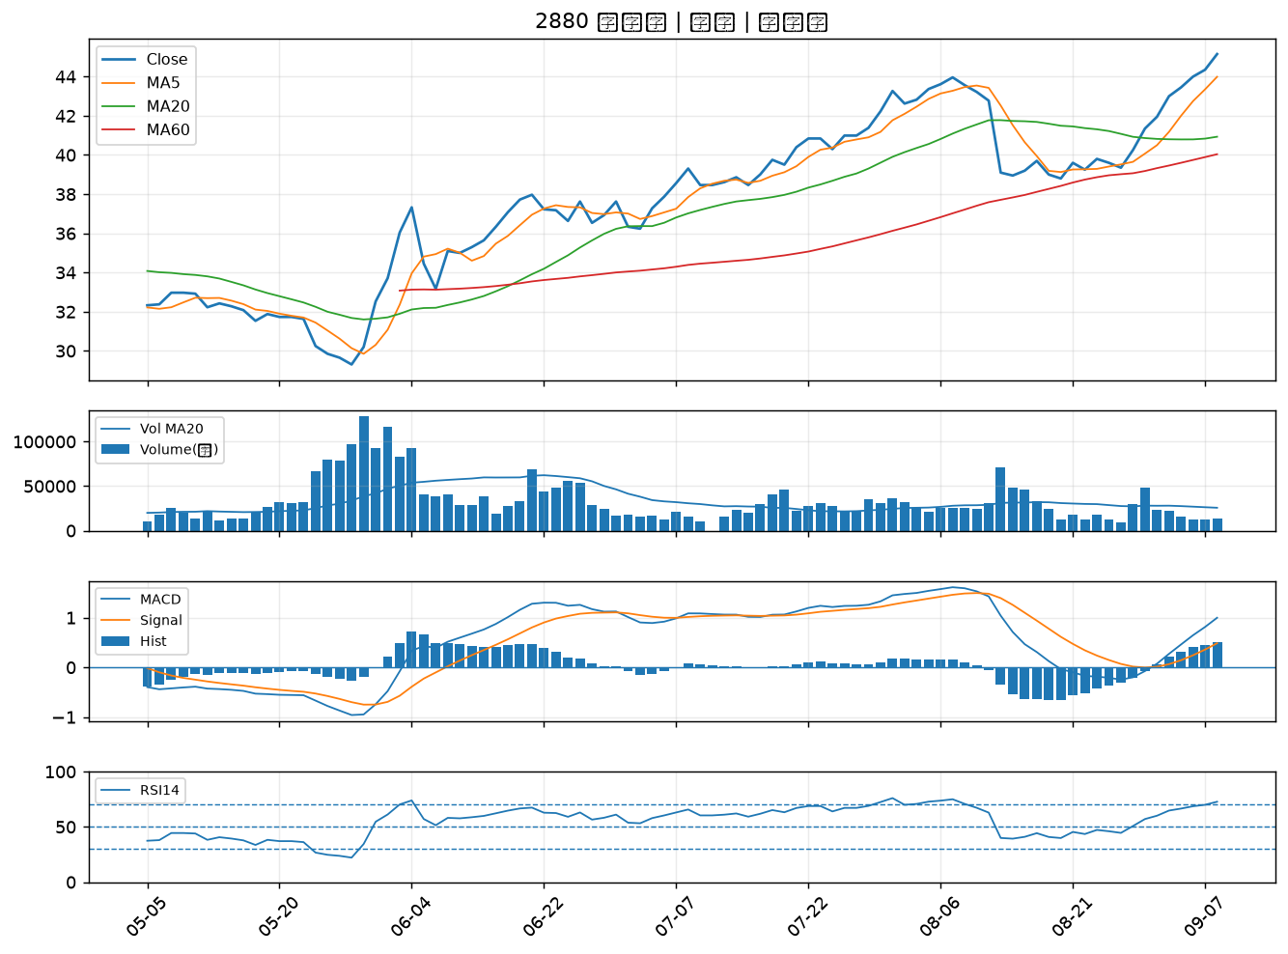

5464 霖宏｜B級
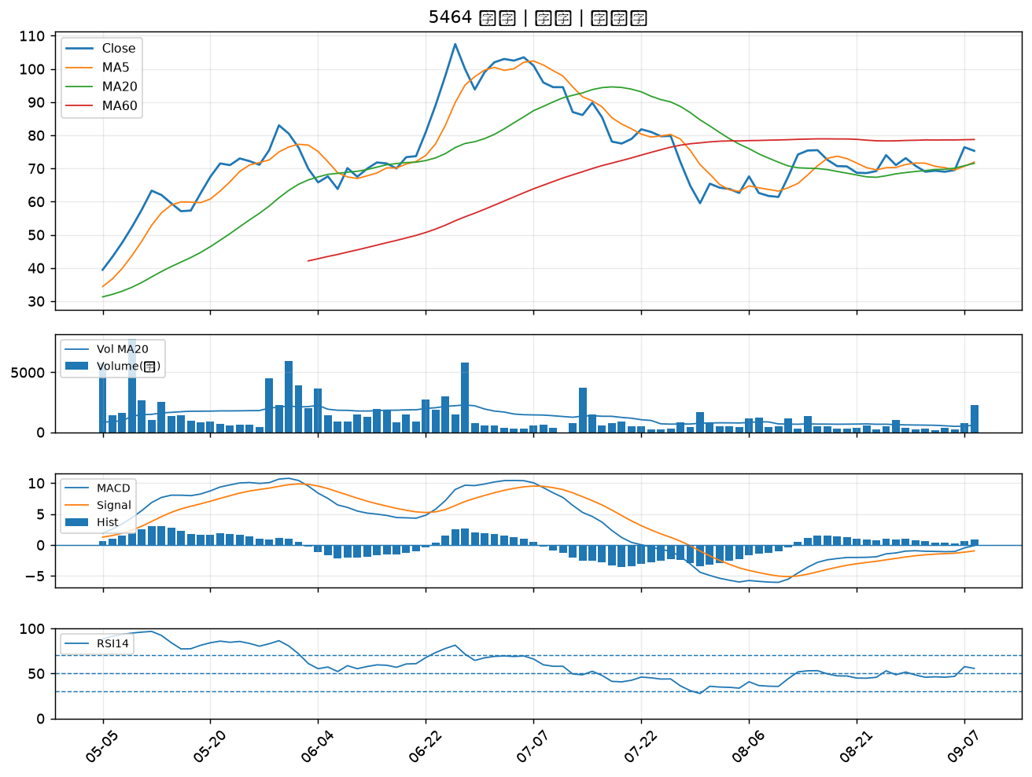

2834 臺企銀｜B級
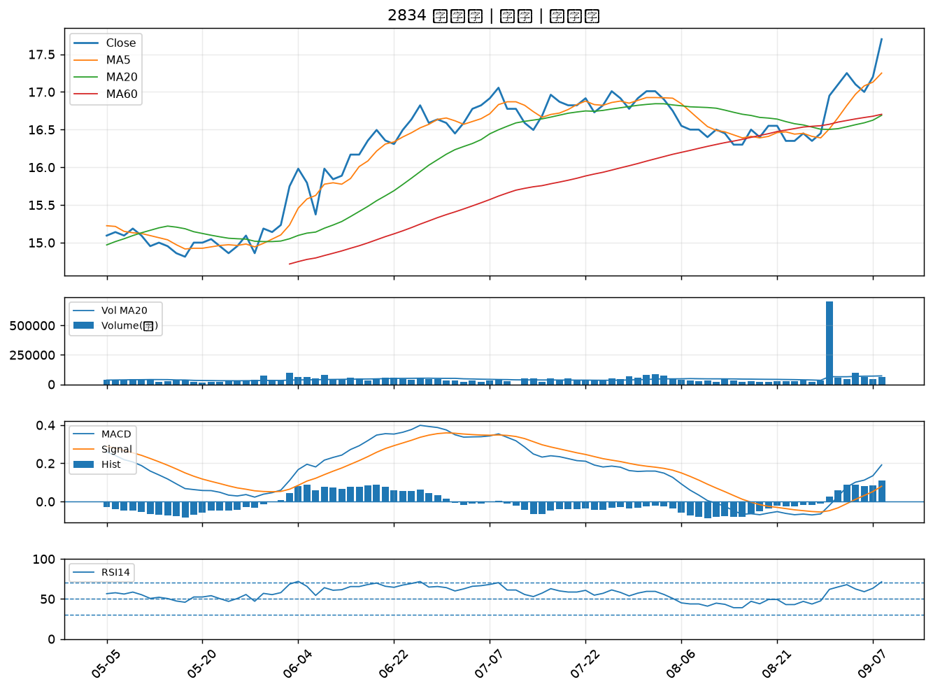

6207 雷科｜B級
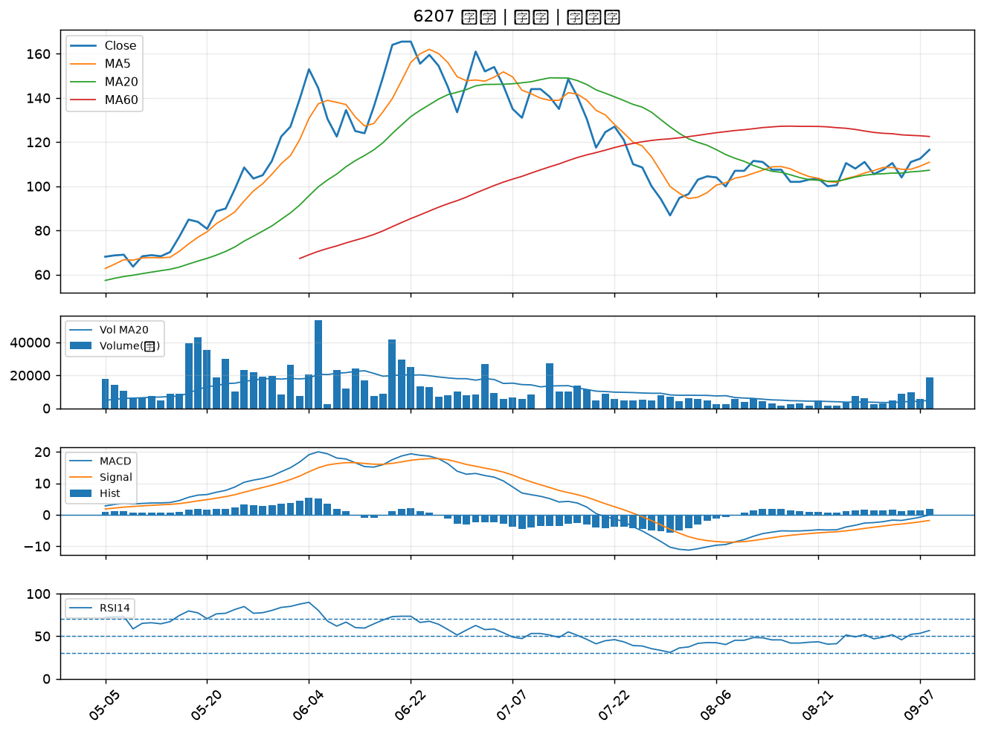

2412 中華電｜B級
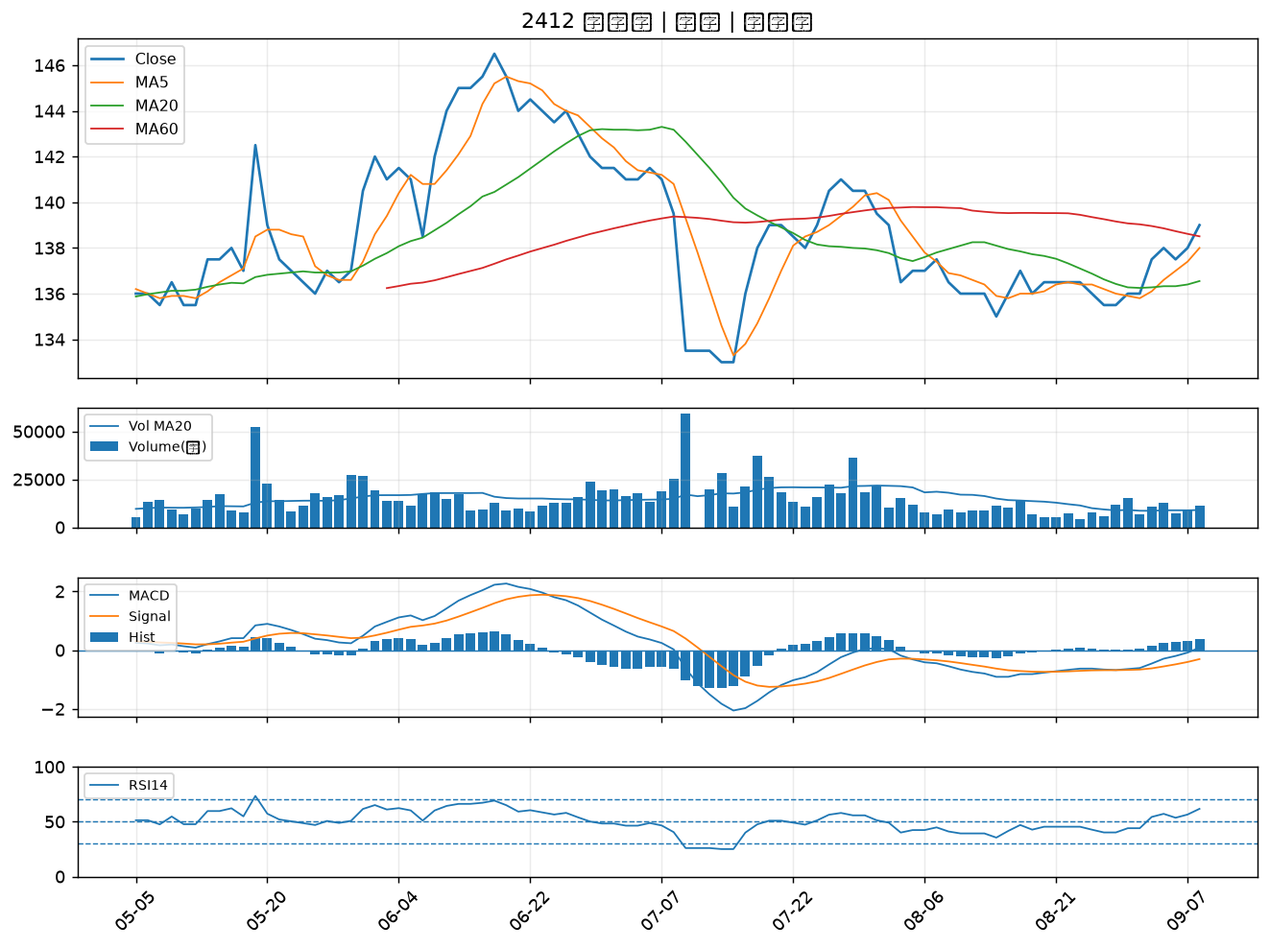

2030 彰源｜B級
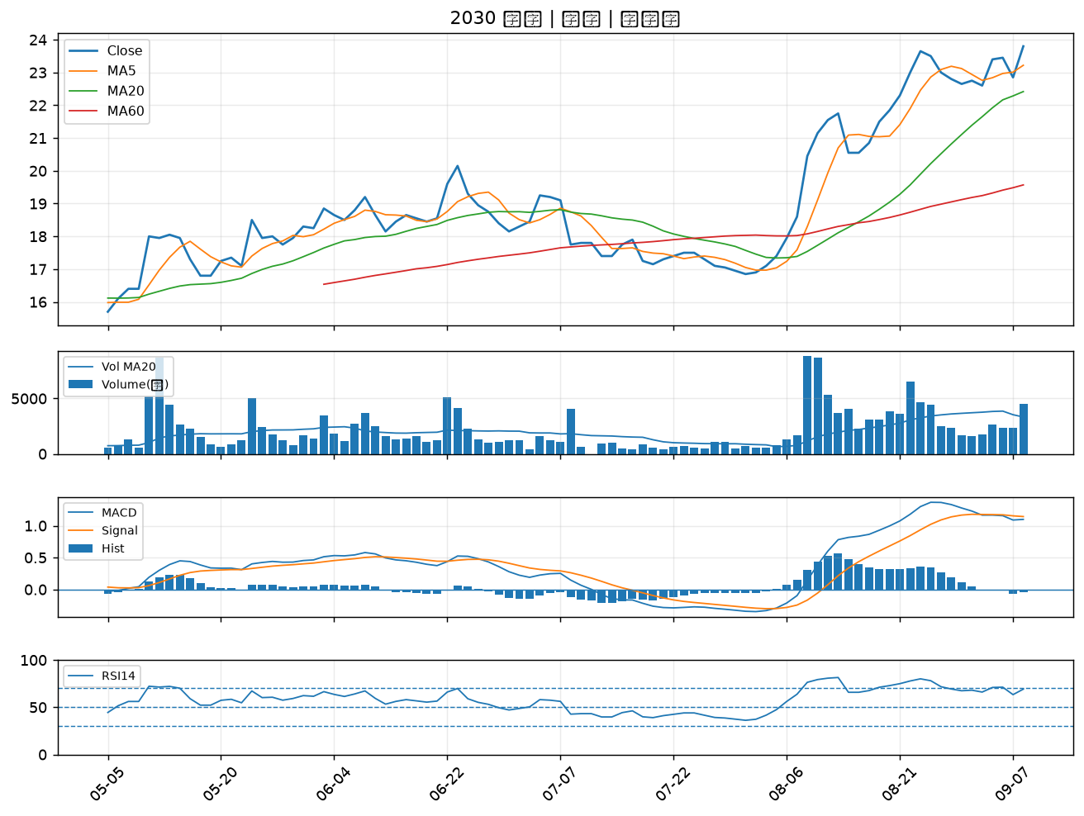

2838 聯邦銀｜B級
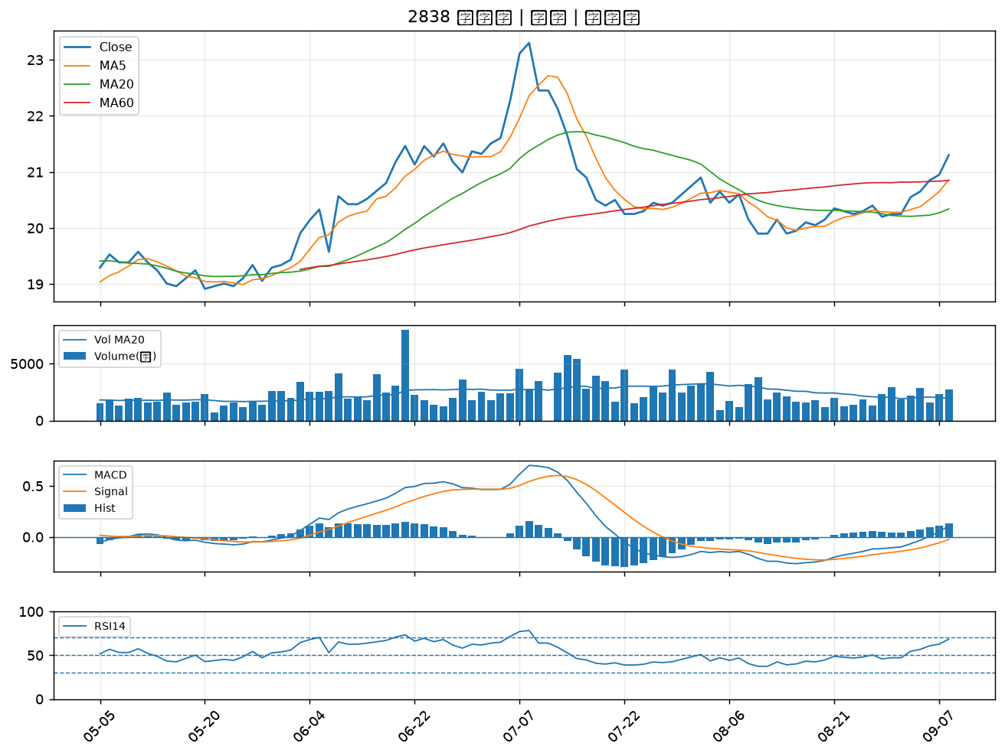

3624 光頡｜B級
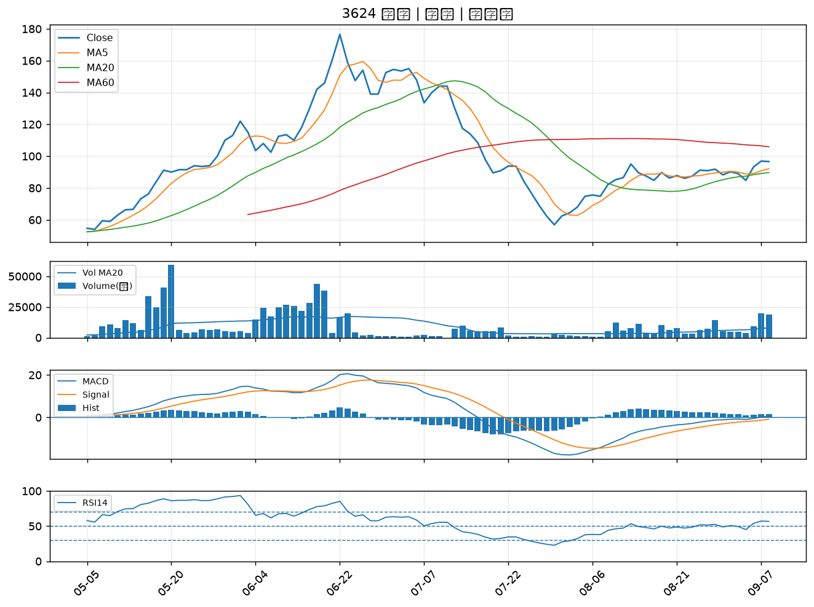

6133 金橋｜B級
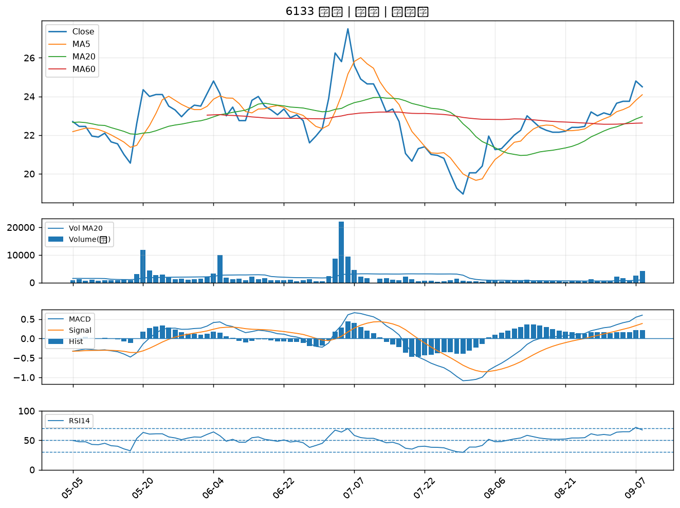

3338 泰碩｜B級
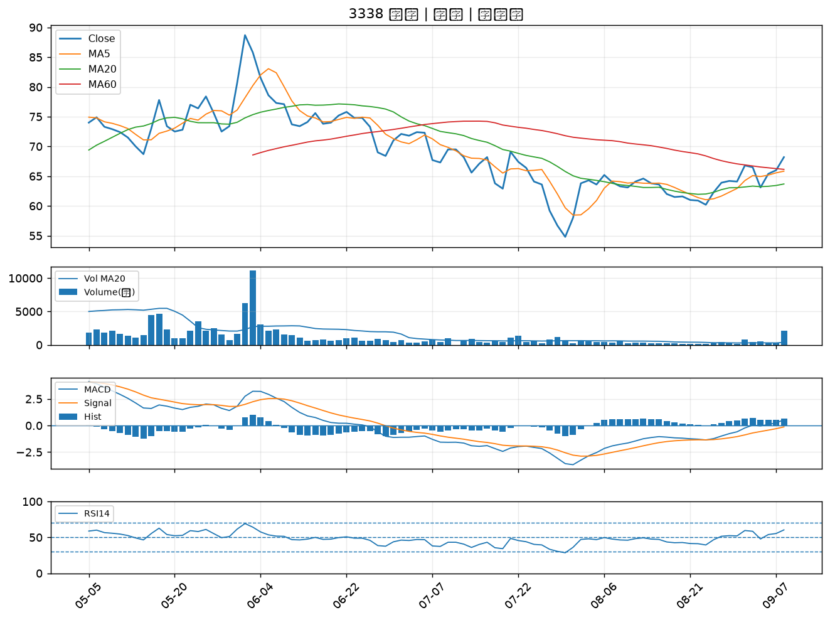

1815 富喬｜B級
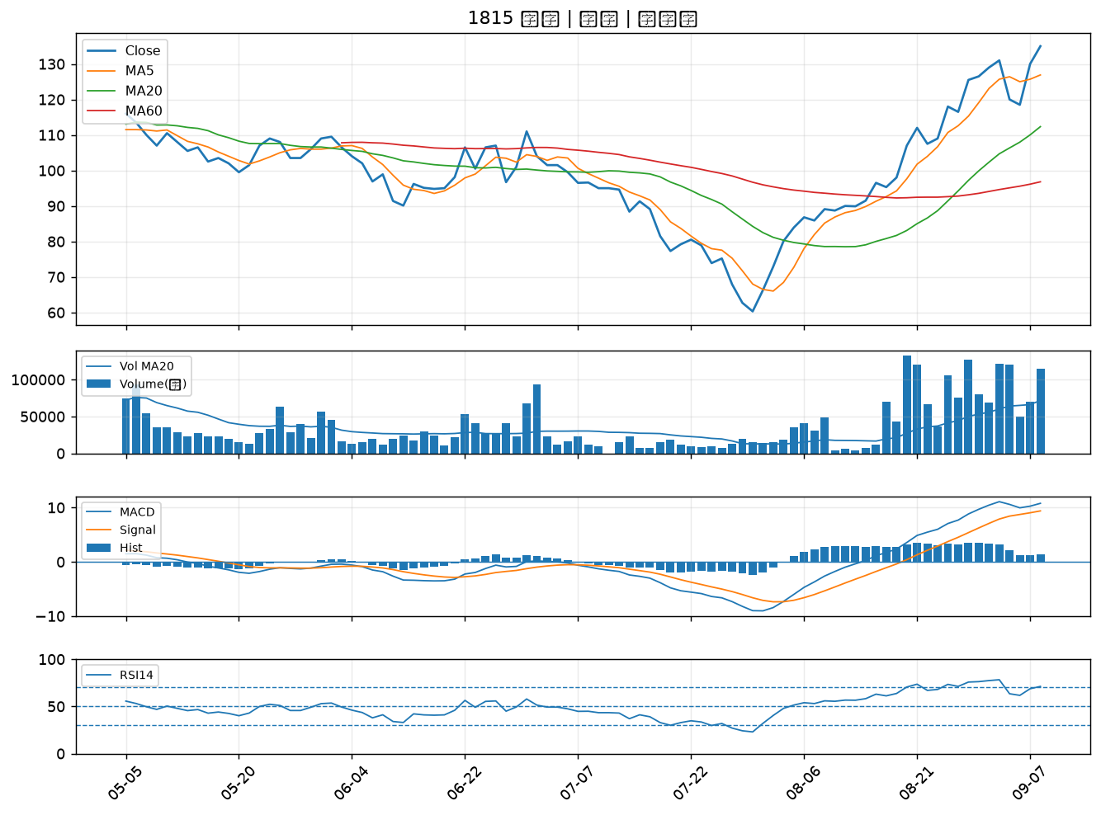

8021 尖點｜B級
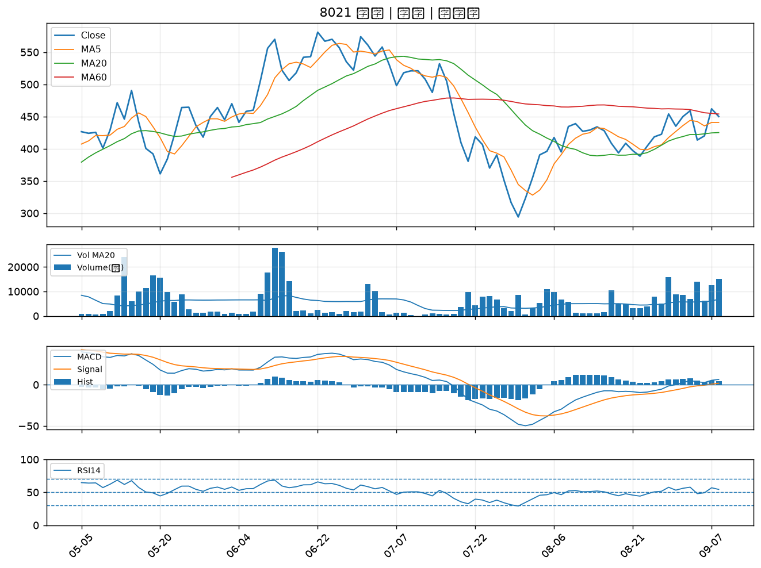

2305 全友｜B級

